Burndown
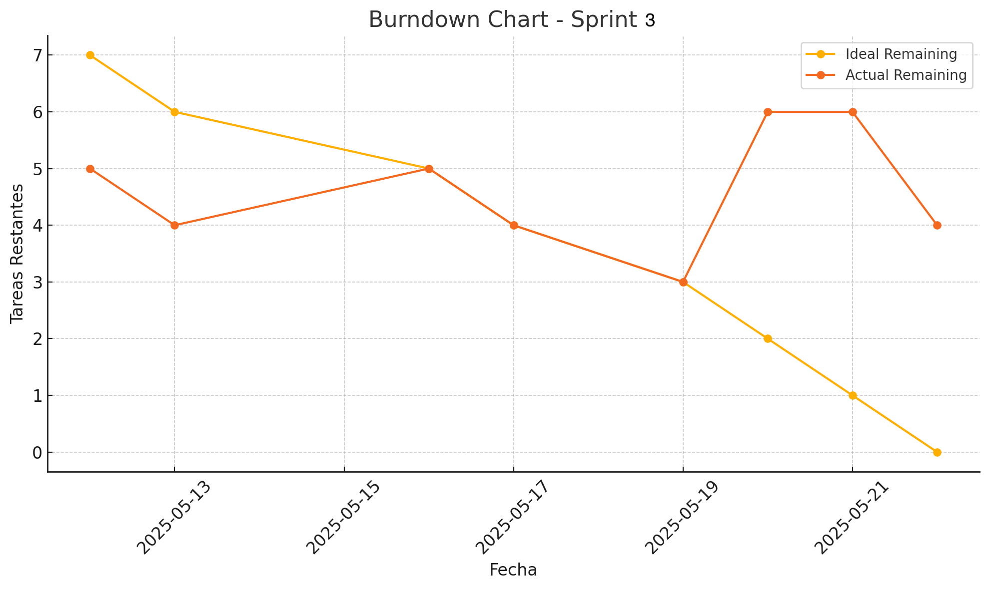
Date | Ideal Remaining | Actual Remaining | Tasks Completed Today
Date | Ideal Remaining | Actual Remaining | Tasks Completed Today
2025-05-12 | 7 | 5 | Implementar API para registrar movimientos
2025-05-13 | 6 | 4 | Crear lógica de validación de stock para entradas/salidas
2025-05-16 | 5 | 5 | Integrar movimientos con lógica de inventario
2025-05-17 | 4 | 4 | Crear control de tipo de movimiento (entrada/salida)
2025-05-19 | 3 | 3 | Crear endpoints para crud empleados; Implementar lógica para asignación de roles ; Configurar validación de datos de entrada
2025-05-20 | 2 | 6 | Conectar módulo con gestión de usuarios; Crear endpoints para gestión completa de solicitudes
2025-05-21 | 1 | 6 | Implementar lógica de validación de productos solicitados; Integrar con módulo inventario y manejo stock
2025-05-22 | 0 | 4 | Configuración de estados de solicitud

